Irsai Olivér
KEDVELTSÉGI RANGSOR | TERMÉK FOTÓ* | TERMÉK NEVE | KISZERELÉS (l) | ÁR * (Ft/l) | ALKOHOLTARTALOM (% (V/V)) | TERMELŐ/PALACKOZÓ/FORGALMAZÓ* | JELÖLÉSEN FELTÜNTETETT ÖSSZETEVŐ | EREDET | ÉVJÁRAT | MINŐSÍTÉS | HATÓSÁGI MINTAVÉTEL HELYE | KEDVELTSÉGI VIZSGÁLAT |  |  |  |  |  |  | HATÓSÁGI ANALITIKAI VIZSGÁLATOK
 |  |  |  |  |  |  |  |  |  |  |  | KÜLSŐ MEGJELENÉS, TISZTASÁG | SZÍN | ILLATINTENZITÁS, KARAKTER | ÍZ, ZAMATINTENZITÁS | ÖSSZBENYOMÁS | ÖSSZESÍTETT PONTSZÁM | RELATÍV SŰRŰSÉG 20/20°C-on | ÖSSZES ALKOHOLTARTALOM (% vol) | TÉNYLEGES ALKOHOLTARTALOM (% vol) | ENERGIAÉRTÉK (kJ/l) | SZÉNHIDRÁT ÉRTÉK (CU) (1/L) | ÖSSZES EXTRAKT (g/l) | GLÜKÓZ (g/l) | FRUKTÓZ (g/l) | REDUKÁLÓ CUKOR (g/l) | CUKORMENTES EXTRAKT (g/l) | SZABAD KÉN-DIOXID (mg/l) | ÖSSZES KÉN-DIOXID (mg/l) | HAMUTARTALOM (g/l) | VAS (mg/l) | RÉZ (mg/l) | GLICERIN (g/l) | 4-AMINO-BUTÁNSAV (mg/l) | TRIGONELLIN (mg/l) | ÖSSZES SAV (g/l) | ILLÓSAV (g/l) | SZERVES SAVAK |  |  |  |  |  | METANOL (mg/l) | ACETALDEHID (mg/l) | TARTÓSÍTÓSZEREK |  |  | pH
 |  |  |  |  |  |  |  |  |  |  |  |  |  |  |  |  |  |  |  |  |  |  |  |  |  |  |  |  |  |  |  |  |  |  |  |  |  | BORKŐSAV (g/l) | ALMASAV (g/l) | CITROMSAV (mg/l) | ECETSAV (mg/l) | GALAKTURONSAV (mg/l) | BOROSTYÁNKŐSAV (mg/l) |  |  | BENZOESAV (mg/l) | SZORBINSAV (mg/l) | SZALICILSAV (mg/l)

1 | 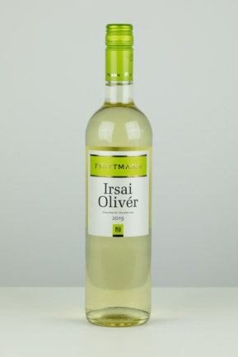 | Frittmann Irsai Olivér | 0.75 | 1320 | 12.0 | P: Frittmann Testvérek Kft. | Szulfitokat tartalmaz. | Kunsági | 2019 | Oltalom alatt álló eredetmegjelölésű bor | 6230 Soltvadkert, Eötvös utca 5 | 12.11 | 10.62 | 16.63 | 18.08 | 17.53 | 75.0 | 0.9928 | 11.87 | 11.85 | 2840 | < 0,2 | 21.9 | 0.8 | < 0,5 | 1.4 | 21.5 | 25 | 94 | 2.40 | 1.4 | < 0,15 | 4.8 | 127 | <10 | 6.0 | 0.44 | 2.7 | 2.5 | 310 | 151 | 226 | 285 | 39 | 37 | <10 | <10 | <20 | 3.42
2 | 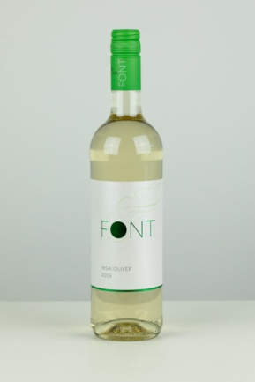 | Font Irsai Olivér | 0.75 | 1332 | 11.5 | T, P: Font Pincészet Kft. | Szulfitokat tartalmaz. | Kunsági | 2019 | Oltalom alatt álló eredetmegjelölésű bor | 2120 Dunakeszi, Toldi M. utca 1 | 12.03 | 10.12 | 15.50 | 17.83 | 15.84 | 71.3 | 0.9927 | 11.40 | 11.40 | 2710 | < 0,2 | 20.3 | 0.6 | < 0,5 | 0.7 | 20.3 | 38 | 124 | 2.58 | 1.2 | < 0,15 | 4.6 | <120 | <10 | 4.8 | 0.36 | 2.4 | 2.5 | < 200 | < 100 | 448 | 290 | 61 | 45 | <10 | <10 | <20 | 3.53
3 | 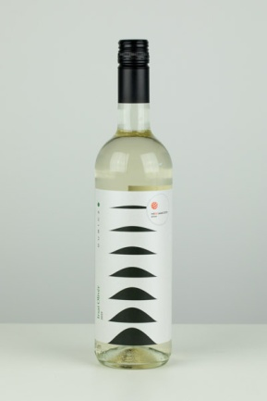 | Dubicz Irsai Olivér | 0.75 | 1572 | 13.0 | T, P: Borpalota Kft. | Szulfitokat tartalmaz. | Mátrai | 2019 | Oltalom alatt álló eredetmegjelölésű bor | 2040 Budaörs, Sport utca 2-4 | 11.67 | 9.99 | 15.73 | 16.95 | 15.84 | 70.2 | 0.9900 | 13.25 | 13.24 | 3210 | < 0,2 | 18.9 | 0.5 | < 0,5 | 1.2 | 18.7 | 22 | 91 | 1.84 | 1.8 | < 0,15 | 5.3 | 132 | <10 | 5.0 | 0.32 | 1.2 | 2.0 | 661 | < 100 | 395 | 300 | 59 | 43 | <10 | <10 | <20 | 3.46
4 | 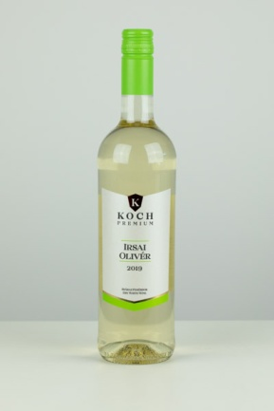 | Koch Premium Irsai Olivér | 0.75 | 1865 | 11.5 | T, P: Koch Borászat Kft. | Szulfitokat tartalmaz. | Hajós-Bajai | 2019 | Oltalom alatt álló eredetmegjelölésű bor | 1114 Budapest, Villány út 1 | 11.82 | 10.18 | 14.94 | 17.46 | 15.73 | 70.1 | 0.9939 | 11.51 | 11.45 | 2740 | < 0,2 | 23.5 | 0.8 | 1.0 | 2.0 | 22.5 | 37 | 106 | 2.73 | 1.2 | < 0,15 | 4.3 | 121 | <10 | 5.8 | 0.34 | 2.5 | 3.0 | 606 | < 100 | 563 | 256 | 93 | 25 | <10 | <10 | <20 | 3.45
5 | 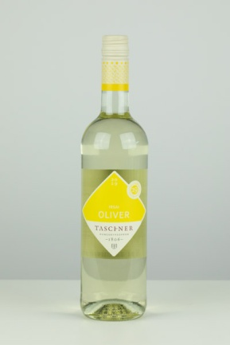 | Taschner Irsai Olivér | 0.75 | 2132 | 12.5 | P, F: Taschner Bor és Pezsgőház Kft. | Szulfitokat tartalmaz. | Soproni | 2019 | Oltalom alatt álló eredetmegjelölésű bor | 2120 Dunakeszi, Nádas utca 6 | 11.96 | 9.68 | 15.28 | 17.21 | 15.84 | 70.0 | 0.9906 | 12.57 | 12.56 | 3040 | < 0,2 | 18.5 | < 0,5 | < 0,5 | 1.2 | 18.3 | 22 | 94 | 1.51 | 4.9 | < 0,15 | 5.1 | <120 | <10 | 5.5 | 0.38 | 2.4 | 1.3 | < 200 | 146 | 359 | 296 | 60 | 37 | <10 | <10 | <20 | 3.20
6 | 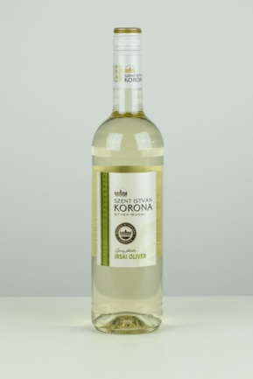 | Szent István Korona Irsai Olivér | 0.75 | 972 | 11.5 | P: Törley Kft. | Szulfitokat tartalmaz. | Etyek-Budai | 2019 | Oltalom alatt álló eredetmegjelölésű bor | 2120 Dunakeszi, Nádas utca 6 | 11.75 | 9.68 | 15.06 | 17.33 | 16.07 | 69.9 | 0.9934 | 11.40 | 11.22 | 2730 | 0.34 | 21.7 | 0.8 | 2.60 | 4.1 | 18.6 | 36 | 118 | 1.75 | 1.1 | < 0,15 | 4.5 | <120 | <10 | 5.2 | 0.39 | 1.6 | 3.3 | < 200 | 154 | 274 | 311 | 44 | 42 | <10 | <10 | <20 | 3.45
7 | 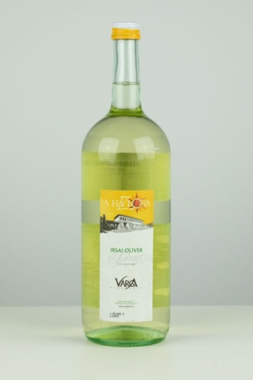 | A ház bora Varga Irsai Olivér | 1.5 | 612 | 11.0 | P: Varga Pincészet Kft. | Kén-dioxidot tartalmaz. | Balatoni | 2019 | _ | 1152 Budapest, Városkapu utca 9 | 11.31 | 10.31 | 15.39 | 16.95 | 15.28 | 69.2 | 0.9923 | 10.93 | 10.82 | 2610 | 0.23 | 17.6 | 0.6 | 1.80 | 2.8 | 15.8 | 24 | 115 | 1.20 | 0.8 | < 0,15 | 3.8 | <120 | <10 | 4.1 | 0.38 | 1.5 | 2.2 | < 200 | 228 | 216 | 208 | 36 | 54 | <10 | <10 | <20 | 3.22
8 | 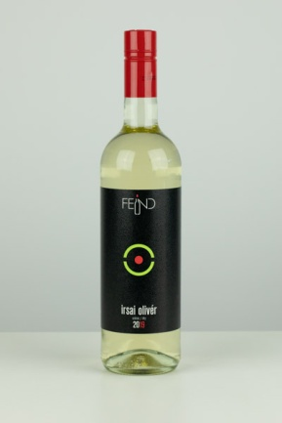 | Feind Irsai Olivér | 0.75 | 1480 | 11.0 | T, P: Feind és Feind Pincészet Kft. | Szulfitokat tartalmaz. | Balatonmelléki | 2019 | Oltalom alatt álló földrajzi jelzésű bor | 1152 Budapest, Városkapu utca 9 | 11.82 | 10.62 | 14.94 | 16.58 | 15.17 | 69.1 | 0.9947 | 10.51 | 10.44 | 2510 | 0.21 | 22.6 | 1.2 | 0.90 | 2.2 | 21.4 | 19 | 77 | 2.28 | 0.7 | < 0,15 | 4.3 | <120 | <10 | 6.2 | 0.32 | 3.4 | 2.8 | < 200 | < 100 | 469 | 275 | 69 | 31 | <10 | <10 | <20 | 3.37
8 | 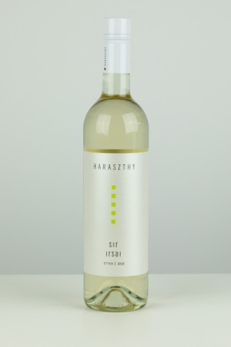 | Haraszthy Irsai Olivér | 0.75 | 2132 | 11.5 | T, P: Haraszthy Pincészet Kft. | Szulfitokat tartalmaz. | Etyek-Budai | 2019 | Oltalom alatt álló eredetmegjelölésű bor | 2040 Budaörs, Sport utca 2-4 | 11.82 | 10.12 | 15.06 | 16.83 | 15.28 | 69.1 | 0.9927 | 11.31 | 11.30 | 2720 | < 0,2 | 20.0 | 0.9 | < 0,5 | 1.1 | 19.9 | 31 | 120 | 1.87 | 0.9 | < 0,15 | 5.1 | 131 | <10 | 4.8 | 0.32 | 1.9 | 2.5 | 228 | < 100 | 406 | 289 | 61 | 46 | <10 | <10 | <20 | 3.45
9 | 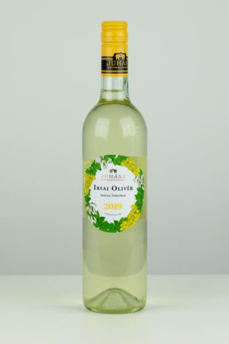 | Juhász Irsai Olivér | 0.75 | 1599 | 12.5 | T, P: Juhászvin Kft. | Szulfitokat tartalmaz. | Felső-Magyarországi | 2019 | Oltalom alatt álló földrajzi jelzésű bor | 2040 Budaörs, Sport utca 2-4 | 11.39 | 9.99 | 15.50 | 16.58 | 14.61 | 68.1 | 0.9933 | 12.24 | 11.97 | 2960 | 0.51 | 23.8 | 2.5 | 2.60 | 5.6 | 19.2 | 20 | 94 | 1.92 | 1.3 | < 0,15 | 4.8 | <120 | <10 | 5.1 | 0.40 | 3.1 | 1.6 | < 200 | 104 | 241 | 347 | 43 | 44 | <10 | <10 | <20 | 3.28
10 | 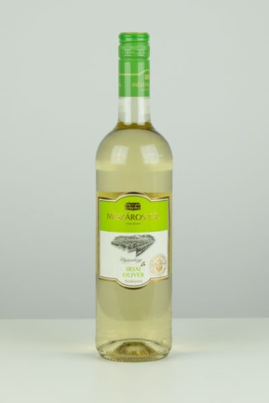 | Mészáros Pál Naposhegy Irsai Olivér | 0.75 | 1732 | 12.5 | T, P: Mészáros Borház Kft. | Szulfitokat tartalmaz. | Szekszárdi | 2019 | Oltalom alatt álló eredetmegjelölésű bor | 2045 Törökbálint, Torbágy utca 1 | 11.82 | 10.12 | 14.94 | 16.08 | 15.06 | 68.0 | 0.9922 | 12.60 | 12.54 | 3030 | < 0,2 | 22.6 | 0.6 | 0.80 | 2.1 | 21.5 | 24 | 109 | 2.59 | 0.8 | < 0,15 | 5.7 | <120 | <10 | 4.7 | 0.35 | 2.1 | 2.4 | 212 | 141 | 443 | 398 | 77 | 43 | <10 | <10 | <20 | 3.53
11 | 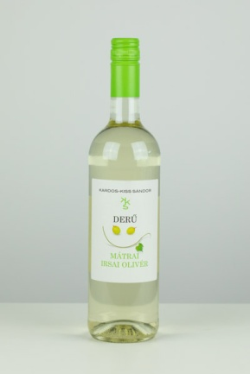 | Derű Irsai Olivér | 0.75 | 1465 | 11.5 | T, P: Kardos-Kiss Sándor | Kén-dioxidot tartalmaz. | Mátrai | 2019 | Oltalom alatt álló eredetmegjelölésű bor | 1152 Budapest, Városkapu utca 9 | 11.82 | 9.61 | 14.49 | 16.70 | 15.17 | 67.8 | 0.9924 | 11.71 | 11.71 | 2830 | < 0,2 | 20.4 | < 0,5 | < 0,5 | 0.8 | 20.4 | 27 | 86 | 2.05 | 1.5 | < 0,15 | 5.1 | <120 | <10 | 6.0 | 0.38 | 3.1 | 2.4 | < 200 | < 100 | 242 | 440 | 43 | 26 | <10 | <10 | <20 | 3.24
11 | 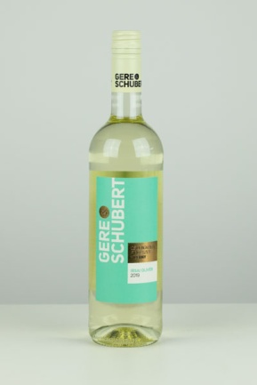 | Gere & Schubert Irsai Olivér | 0.75 | 1532 | 12.0 | T, P: Csillagvölgy Pincészet Kft. | Kén-dioxidot tartalmaz. | Villányi | 2019 | _ | 2045 Törökbálint, Torbágy utca 1 | 11.89 | 9.99 | 14.61 | 16.58 | 14.72 | 67.8 | 0.9933 | 11.84 | 11.67 | 2880 | 0.35 | 22.8 | 2.0 | 1.50 | 3.9 | 19.9 | 12 | 87 | 2.10 | 0.9 | < 0,15 | 5.3 | <120 | <10 | 5.8 | 0.32 | 3.0 | 1.9 | 203 | < 100 | 362 | 338 | 53 | 47 | <10 | <10 | <20 | 3.26
12 | 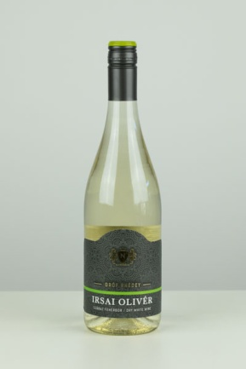 | Gróf Rhédey Irsai Olivér | 0.75 | 785 | 11.5 | P: Nagyrédei Szőlők Kft. | Szulfitokat tartalmaz. | Mátrai | 2019 | Oltalom alatt álló eredetmegjelölésű bor | 1152 Budapest, Városkapu utca 9 | 11.82 | 9.36 | 15.06 | 15.95 | 14.72 | 66.9 | 0.9923 | 11.01 | 11.01 | 2640 | < 0,2 | 18.2 | 0.5 | < 0,5 | 1.0 | 18.2 | 19 | 88 | 1.63 | 1.5 | < 0,15 | 4.9 | 144 | <10 | 4.8 | 0.38 | 2.6 | 1.5 | < 200 | 235 | 411 | 271 | 62 | 37 | <10 | <10 | <20 | 3.40
13 | 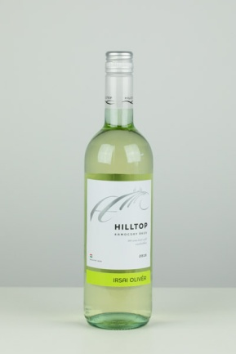 | Hilltop Irsai Olivér | 0.75 | 1465 | 10.5 | T, P: Hilltop Neszmély Zrt. | Kén-dioxidot tartalmaz. | Dunántúli | 2019 | Oltalom alatt álló földrajzi jelzésű bor | 1151 Budapest, Városkapu utca 3 | 11.39 | 10.37 | 14.49 | 15.82 | 14.49 | 66.6 | 0.9941 | 10.38 | 10.31 | 2480 | < 0,2 | 20.8 | 0.9 | 0.90 | 2.2 | 19.6 | 35 | 129 | 1.91 | 1.3 | < 0,15 | 4.7 | 132 | <10 | 5.2 | 0.32 | 1.9 | 2.5 | 213 | 215 | 430 | 234 | 69 | 49 | <10 | <10 | <20 | 3.37
14 | 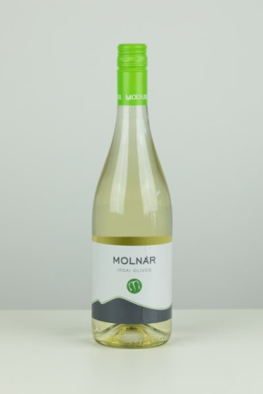 | Molnár Irsai Olivér | 0.75 | 1417 | 11.0 | T, P: Molnár és Fiai Pincészet Bt. | Szulfitokat tartalmaz. | Mátrai | 2019 | Oltalom alatt álló eredetmegjelölésű bor | 1112 Budapest, Kőérberki út 36 | 11.82 | 9.93 | 14.16 | 15.45 | 14.83 | 66.2 | 0.9930 | 11.26 | 11.12 | 2730 | 0.28 | 20.5 | 1.4 | 1.40 | 3.3 | 18.2 | 16 | 69 | 1.48 | 1.4 | < 0,15 | 5.4 | <120 | <10 | 5.0 | 0.35 | 1.4 | 1.9 | < 200 | < 100 | 403 | 406 | 62 | 26 | <10 | <10 | <20 | 3.29
15 | 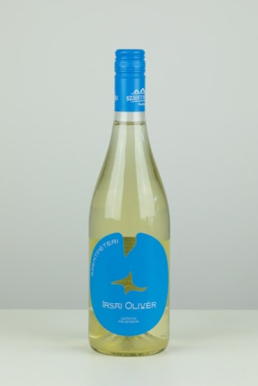 | Szentpéteri Irsai Olivér | 0.75 | 2332 | 12.0 | T, P: Szentpéteri Borpince Kft. | Szulfitokat tartalmaz. | Kunsági | 2019 | Oltalom alatt álló eredetmegjelölésű bor | 2045 Törökbálint, Torbágy utca 1 | 12.03 | 10.05 | 13.82 | 15.95 | 14.04 | 65.9 | 0.9930 | 11.27 | 11.24 | 2700 | < 0,2 | 20.8 | < 0,5 | < 0,5 | 1.5 | 20.3 | 22 | 114 | 2.16 | 1.2 | < 0,15 | 5.7 | <120 | <10 | 5.8 | 0.32 | 2.4 | 1.1 | 233 | < 100 | 406 | 735 | 61 | 46 | <10 | 70 | <20 | 3.42
16 | 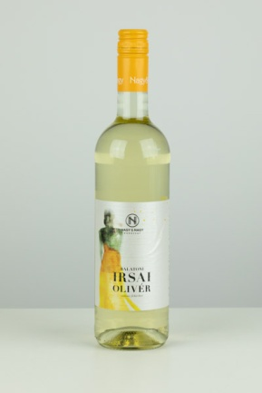 | Nagy & Nagy Irsai Olivér | 0.75 | 1198 | 11.5 | T, P: Nagy és Nagy Kft. | Szulfitokat tartalmaz. | Balatoni | 2019 | Oltalom alatt álló földrajzi jelzésű bor | 2040 Budaörs, Keleti utca 3 | 11.96 | 10.43 | 14.04 | 15.45 | 13.93 | 65.8 | 0.9926 | 11.37 | 11.37 | 2700 | < 0,2 | 20.1 | 0.5 | < 0,5 | 0.7 | 20.1 | 25 | 119 | 2.37 | 1.5 | < 0,15 | 4.8 | <120 | <10 | 5.1 | 0.38 | 2.1 | 2.1 | < 200 | 126 | 297 | 305 | 48 | 56 | <10 | <10 | <20 | 3.51
17 | 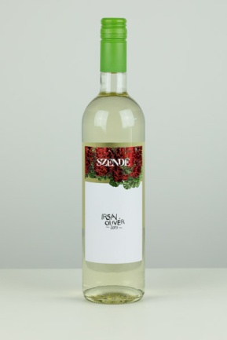 | Szende Irsai Olivér | 0.75 | 1599 | 11.0 | T: Szende Gáborné P: H-0028 | Kén-dioxidot tartalmaz. | Dunántúli | 2019 | Oltalom alatt álló földrajzi jelzésű bor | 2040 Budaörs, Sport utca 2-4 | 11.82 | 9.74 | 14.04 | 15.07 | 14.38 | 65.1 | 0.9943 | 11.17 | 10.99 | 2670 | 0.27 | 23.2 | 0.8 | 1.90 | 4.0 | 20.2 | 33 | 123 | 2.13 | 0.4 | < 0,15 | 4.9 | <120 | <10 | 5.9 | 0.36 | 2.8 | 2.7 | < 200 | < 100 | 422 | 396 | 69 | 39 | <10 | <10 | <20 | 3.24
18 | 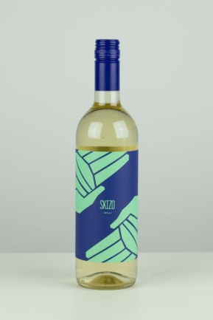 | Skizo Irsai Olivér | 0.75 | 1679 | 11.0 | T, P: SkizoBor Kft. | Szulfitokat tartalmaz. | Balatoni | 2019 | Oltalom alatt álló földrajzi jelzésű bor | 1112 Budapest, Kőérberki út 36 | 11.82 | 9.80 | 14.38 | 14.57 | 13.82 | 64.4 | 0.9930 | 10.92 | 10.92 | 2610 | < 0,2 | 19.7 | < 0,5 | < 0,5 | 0.7 | 19.7 | 13 | 66 | 2.01 | 1.6 | < 0,15 | 4.5 | <120 | <10 | 5.4 | 0.35 | 2.6 | 2.1 | < 200 | < 100 | 330 | 317 | 54 | 28 | <10 | <10 | <20 | 3.36
18 | 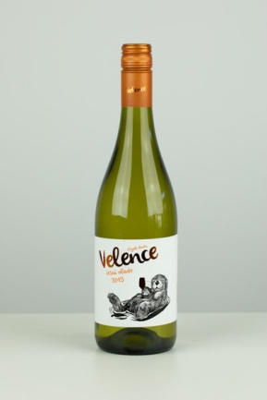 | Velence Irsai Olivér | 0.75 | 1732 | 11.0 | T, P: Velencei-tavi Borászati Kft. | Szulfitokat tartalmaz. | Etyek-Budai | 2019 | Védett eredetű száraz fehérbor | 2040 Budaörs, Kinizsi út 1-3 | 11.39 | 9.93 | 14.16 | 15.57 | 13.37 | 64.4 | 0.9930 | 10.92 | 10.92 | 2610 | < 0,2 | 19.7 | < 0,5 | < 0,5 | 0.6 | 19.7 | 28 | 95 | 2.12 | 1.1 | < 0,15 | 4.7 | <120 | <10 | 5.7 | 0.40 | 3.1 | 2.1 | < 200 | < 100 | 207 | 248 | 37 | 37 | <10 | <10 | <20 | 3.23
19 | 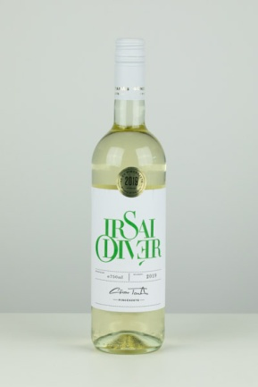 | Günzer Tamás Irsai Olivér | 0.75 | 2132 | 11.0 | T, P: Günzer Tamás Pincészete | Kén-dioxidot tartalmaz. | Dunántúli | 2019 | Oltalom alatt álló Dunántúli fehérbor | 1152 Budapest, Városkapu utca 9 | 11.89 | 10.12 | 13.48 | 14.57 | 13.71 | 63.8 | 0.9933 | 10.71 | 10.71 | 2560 | < 0,2 | 19.8 | < 0,5 | < 0,5 | 0.9 | 19.8 | 18 | 78 | 2.31 | 0.6 | < 0,15 | 4.7 | <120 | <10 | 5.6 | 0.30 | 2.2 | 2.9 | 366 | 100 | 490 | 436 | 68 | 29 | <10 | <10 | <20 | 3.41
20 | 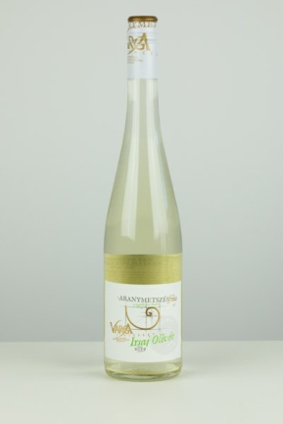 | Aranymetszés Varga Irsai Olivér | 0.75 | 1598 | 11.0 | P: Varga Pincészet Kft. | Kén-dioxidot tartalmaz. | Badacsonyi | 2019 | _ | 2045 Törökbálint, Torbágy utca 1 | 11.60 | 9.42 | 12.81 | 14.95 | 13.71 | 62.5 | 0.9962 | 11.00 | 10.41 | 2630 | 1.0 | 26.5 | 4.3 | 5.70 | 10.0 | 16.5 | 16 | 114 | 1.24 | 0.6 | < 0,15 | 4.3 | <120 | <10 | 4.7 | 0.33 | 2.0 | 1.6 | < 200 | 172 | <160 | 266 | 38 | 59 | <10 | <10 | <20 | 3.16
21 | 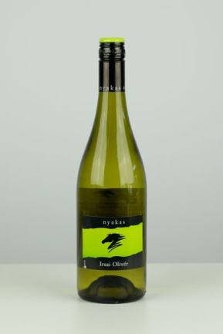 | Nyakas Irsai Olivér | 0.75 | 2132 | 11.5 | P: Nyakas Pince Zrt. | Szulfitokat tartalmaz. | Etyek-Budai | 2019 | Oltalom alatt álló eredetmegjelölésű bor | 2045 Törökbálint, Torbágy utca 1 | 11.60 | 9.86 | 12.92 | 14.57 | 13.03 | 62.0 | 0.9932 | 11.56 | 11.47 | 2790 | < 0,2 | 21.8 | 0.6 | 1.10 | 2.6 | 20.2 | 33 | 106 | 1.92 | 0.9 | < 0,15 | 5.3 | <120 | <10 | 5.8 | 0.35 | 2.3 | 2.5 | < 200 | 113 | 373 | 379 | 59 | 31 | <10 | <10 | <20 | 3.31
22 | 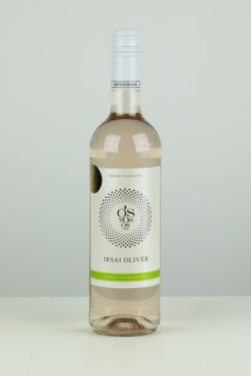 | Ostoros Irsai Olivér | 0.75 | 1065 | 11.5 | T, P: Ostorosbor Zrt. | Kén-dioxidot tartalmaz. | Felső-Magyarországi | 2019 | Oltalom alatt álló földrajzi jelzésű bor | 2120 Dunakeszi, Nádas utca 6 | 9.80 | 7.71 | 12.13 | 13.94 | 11.91 | 55.5 | 0.9925 | 11.82 | 11.80 | 2850 | < 0,2 | 21.2 | 0.6 | < 0,5 | 1.4 | 20.8 | 12 | 99 | 2.28 | 1.2 | < 0,15 | 5.4 | <120 | 11.0 | 5.4 | 0.41 | 2.9 | 2.1 | 203 | 218 | 367 | 371 | 58 | 54 | <10 | <10 | <20 | 3.47
*Egérrel a cellára mutatva további információ jelenik meg.

